BDT_sample
발행일 | 2022-12-31 |  |  |  | 재계산(BDT)
만기일 | 2027-12-31 |  |  | 사채 | 8,500
사채의 이율 | 표면금리 연 1% |  |  | 조기상환권 | 197
액면이자율 | 1.00% |  |  | 전환권 | 1,303
만기보장수익율 | 108.000% |  |  | 합계 | 10,000
변동성 | 20.00%
Δt | 1.00

기준금액 | 10,000

T | 0 | 1 | 2 | 3 | 4 | 5

일자 | 2022-12-31 | 2023-12-31 | 2024-12-31 | 2025-12-31 | 2026-12-31 | 2027-12-31
액면이자(a) |  | 100 | 100 | 100 | 100 | 100
원금(b) |  |  |  |  |  | 10,800
원리금(a+b) |  | 100 | 100 | 100 | 100 | 10,900
현가 | 8,500

조기상환율 |  |  |  |  | 103.0000%
조기상환금 | - | 100 | 100 | 100 | 10,400 | 100
사채현가 | 8,500 | 8,840 | 9,177 | 9,622 | 10,190 | 10,900
조기상환권 |  |  |  |  | 210
조기상환권 현가 | 169 | - | - | - | 169

풋옵션부사채 현가 | 8,669 | (28)
사채현가 | 8,500
풋옵션가치 | 169

SPOT RATE |  | 4.00% | 4.50% | 5.00% | 5.50% | 6.00%
할인계수 |  | 0.96154 | 0.91573 | 0.86384 | 0.80722 | 0.74726
Forward rate |  | 4.00% | 5.00% | 6.01% | 7.01% | 8.02%
할인계수 |  | 0.96154 | 0.95236 | 0.94333 | 0.93445 | 0.92572

BDT

 |  | 9,615 | 9,157 | 8,638 | 8,072 | 7,473
일자 | 2022-12-31 | 2023-12-31 | 2024-12-31 | 2025-12-31 | 2026-12-31 | 2027-12-31
 | 0 | 1 | 2 | 3 | 4 | 5
이자율변동 |  | 4.00% | 6.00% | 8.67% | 12.22% | 16.94%
 |  |  | 4.02% | 5.81% | 8.19% | 11.35%
 |  |  |  | 3.89% | 5.49% | 7.61%
 |  |  |  |  | 3.68% | 5.10%
 |  |  |  |  |  | 3.42%

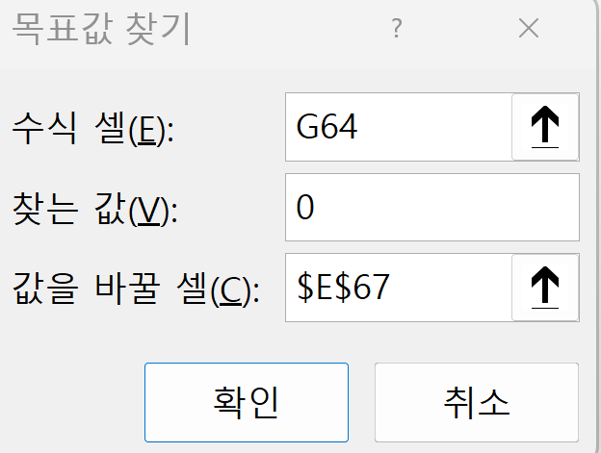
 | ● 조정계수 계산
 | node 별 계산
 | (조정계수)
 |  | 0f1 | 1f2
 | node |  | u1 | pay off
 |  | 9,157 | 9,434 | 10,000 | 0 | 9,157 | 목표값찾기
 | d1 |  | 9,613 | 10,000
 | pay off |  |  | 10,000
 | 1f2 조정값 |  | 0.040225324763

 |  | 0f1 | 1f2 | 2f3
 | node |  | u1 | u2 | pay off
 |  | 8,638 | 8,799 | 9,202 | 10,000 | (0) | 8,638 | 목표값찾기
 | d1 |  | 9,169 | 9,451 | 10,000
 | d2 |  |  | 9,625 | 10,000
 | pay off |  |  |  | 10,000
 | 2f3 조정값 |  |  | 0.038946020636

 |  | 0f1 | 1f2 | 2f3 | 3f4
 | node |  | u1 | u2 | u3 | pay off
 |  | 8,072 | 8,113 | 8,353 | 8,911 | 10,000 | 0 | 8,072 | 목표값찾기
 | d1 |  | 8,677 | 8,847 | 9,243 | 10,000
 | d2 |  |  | 9,204 | 9,480 | 10,000
 | d3 |  |  |  | 9,645 | 10,000
 | pay off |  |  |  |  | 10,000
 | 3f4 조정값 |  |  |  | 0.036791383112

 |  | 0f1 | 1f2 | 2f3 | 3f4 | 4f5
 | node |  | u1 | u2 | u3 | u4 | pay off
 |  | 7,473 | 7,398 | 7,480 | 7,812 | 8,552 | 10,000 | (0) | 7,473 | 목표값찾기
 | d1 |  | 8,145 | 8,203 | 8,445 | 8,980 | 10,000
 | d2 |  |  | 8,743 | 8,914 | 9,293 | 10,000
 | d3 |  |  |  | 9,252 | 9,515 | 10,000
 | d4 |  |  |  |  | 9,669 | 10,000
 | pay off |  |  |  |  |  | 10,000
 | 4f5 조정값 |  |  |  |  | 0.034193580265

 | 0 | 1 | 2 | 3 | 4 | 5
 |  |  |  |  |  | 만기 PAY OFF
일자 | 2022-12-31 | 2023-12-31 | 2024-12-31 | 2025-12-31 | 2026-12-31 | 2027-12-31
옵션부채권 | 8,697 | 8,728 | 8,879 | 9,368 | 10,400 | 10,900
 |  | 9,362 | 9,412 | 9,713 | 10,400 | 10,900
 |  |  | 9,857 | 9,993 | 10,400 | 10,900
 |  |  |  | 10,281 | 10,471 | 10,900
 |  |  |  |  | 10,640 | 10,900
 |  |  |  |  |  | 10,900

 | 0 | 1 | 2 | 3 | 4 | 5
일자 | 2022-12-31 | 2023-12-31 | 2024-12-31 | 2025-12-31 | 2026-12-31 | 2027-12-31
일반사채 | 8,500 | 8,427 | 8,429 | 8,704 | 9,421 | 10,900
 |  | 9,253 | 9,224 | 9,398 | 9,889 | 10,900
 |  |  | 9,818 | 9,912 | 10,229 | 10,900
 |  |  |  | 10,281 | 10,471 | 10,900
 |  |  |  |  | 10,640 | 10,900
 |  |  |  |  |  | 10,900

